KARYAWAN
APLIKASI ABSENSI KARYAWAN ANDROID - BROWSER CHROME

PANDUAN APLIKASI

1 | Halaman Login Karyawan |  | 2 | Halaman Dashboard atau Absensi Karyawan
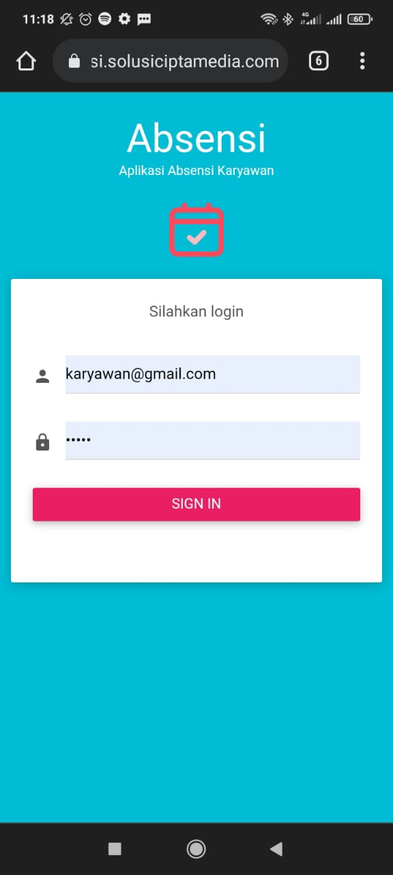
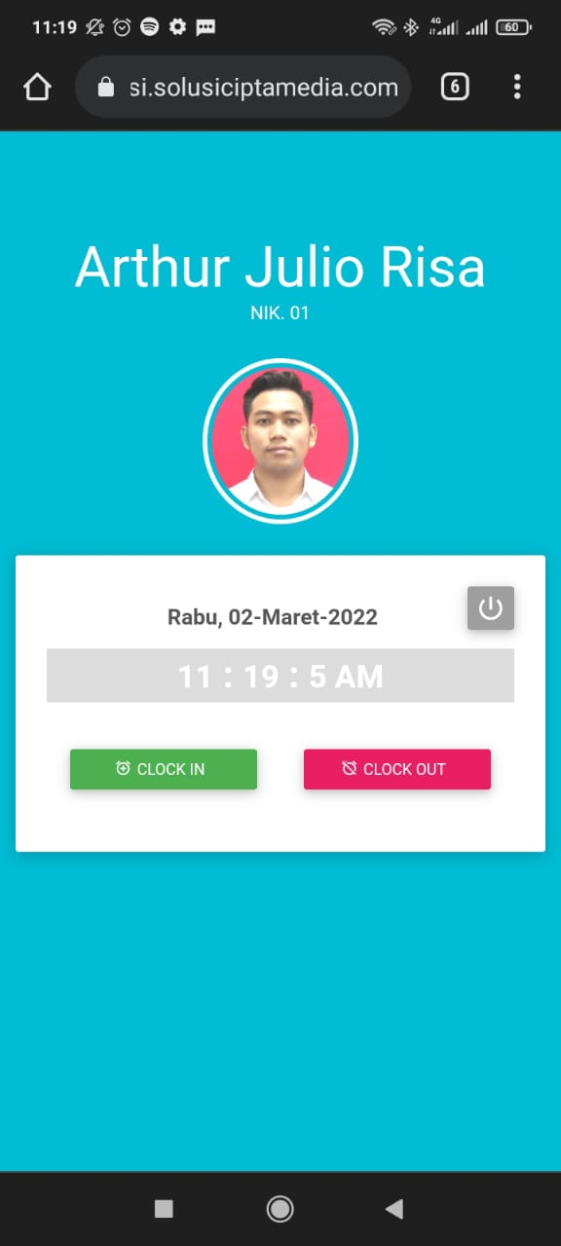

 | Keterangan : |  |  | Keterangan :
 | Masukkan Username dan Password karyawan untuk Login |  |  | Pilih Tombol CLOCK IN Jika absen masuk
 |  |  |  | Pilih Tombol CLOCK OUT Jika absen pulang

3 | Kemudian akan muncul Foto Selfie |  | 4 | Berikutnya Aplikasi akan meminta aktifkan fitur GPS
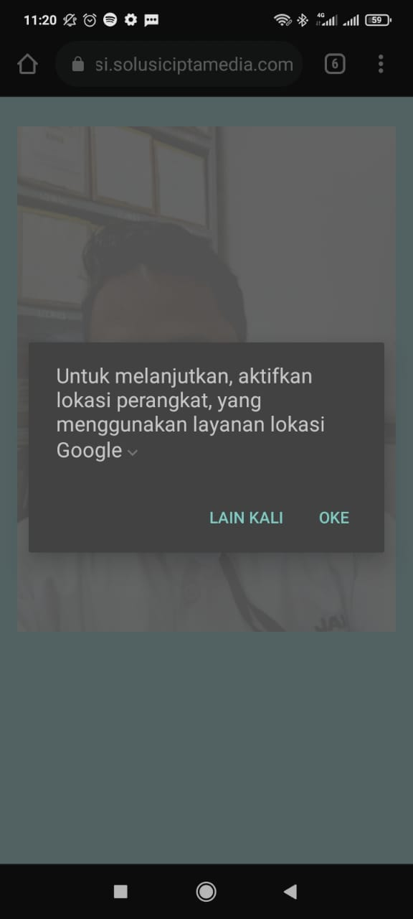
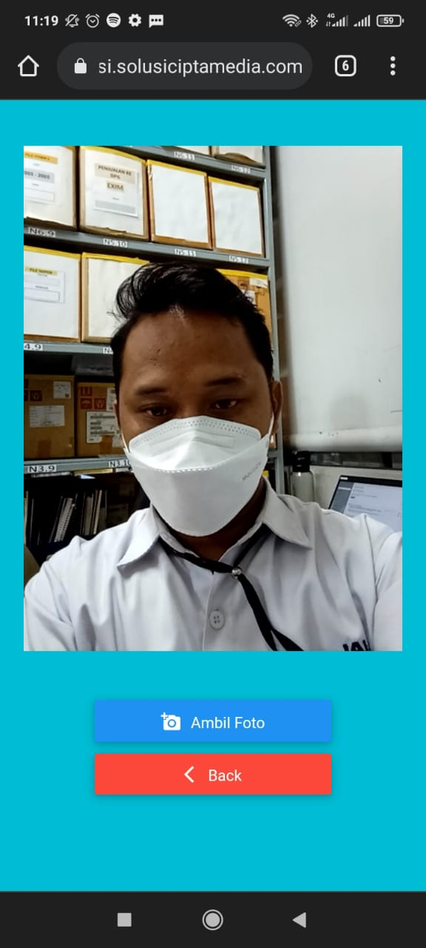

 | Keterangan : |  |  | Keterangan :
 | Klik tombol Ambil Foto untuk mengambil foto |  |  | Klik tombol OKE untuk mengaktifkan

5 | Jika Sukses Absen, maka akan muncul informasi jam CLOCK IN |  | 6 | Lakukan hal yang sama untuk absen pulang

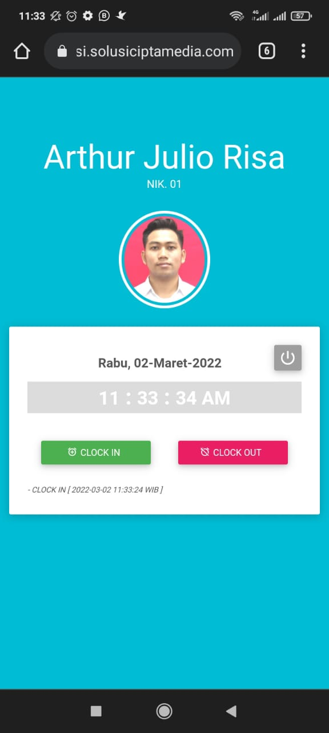
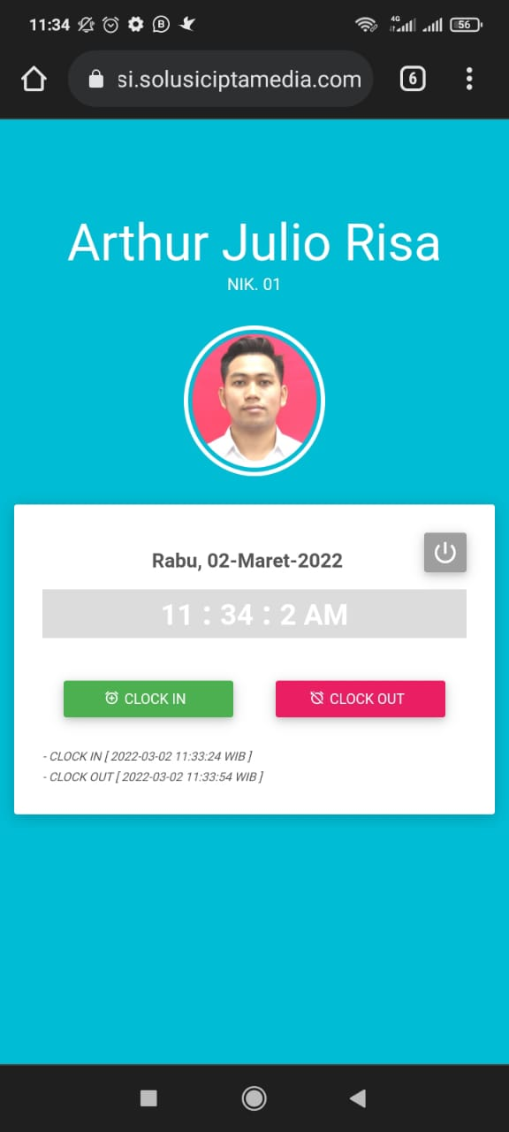

 | Keterangan : |  |  | Keterangan :
 | Perhatian : Setiap browser bisa memunculkan kondisi yang berbeda |  |  | Perhatian : Setiap browser bisa memunculkan kondisi yang berbeda
 |  | Jika Jam CLOCK IN belum muncul setelah absen |  |  | Jika Jam CLOCK OUT belum muncul setelah absen
 |  | Coba lakukan refresh di browser Anda |  |  | Coba lakukan refresh di browser Anda

ADMIN
APLIKASI ABSENSI KARYAWAN ANDROID - BROWSER CHROME

PANDUAN APLIKASI

1 | Login

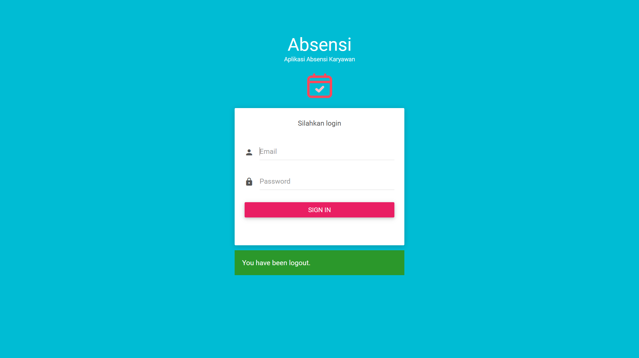

 | Keterangan :
 | Halaman login berisi form username password, diinput untuk masuk ke dashboard aplikasi
 | Default dari login admin adalah :
 |  | Username | : admin@gmail.com
 |  | Password | : 12345

2 | Master Karyawan
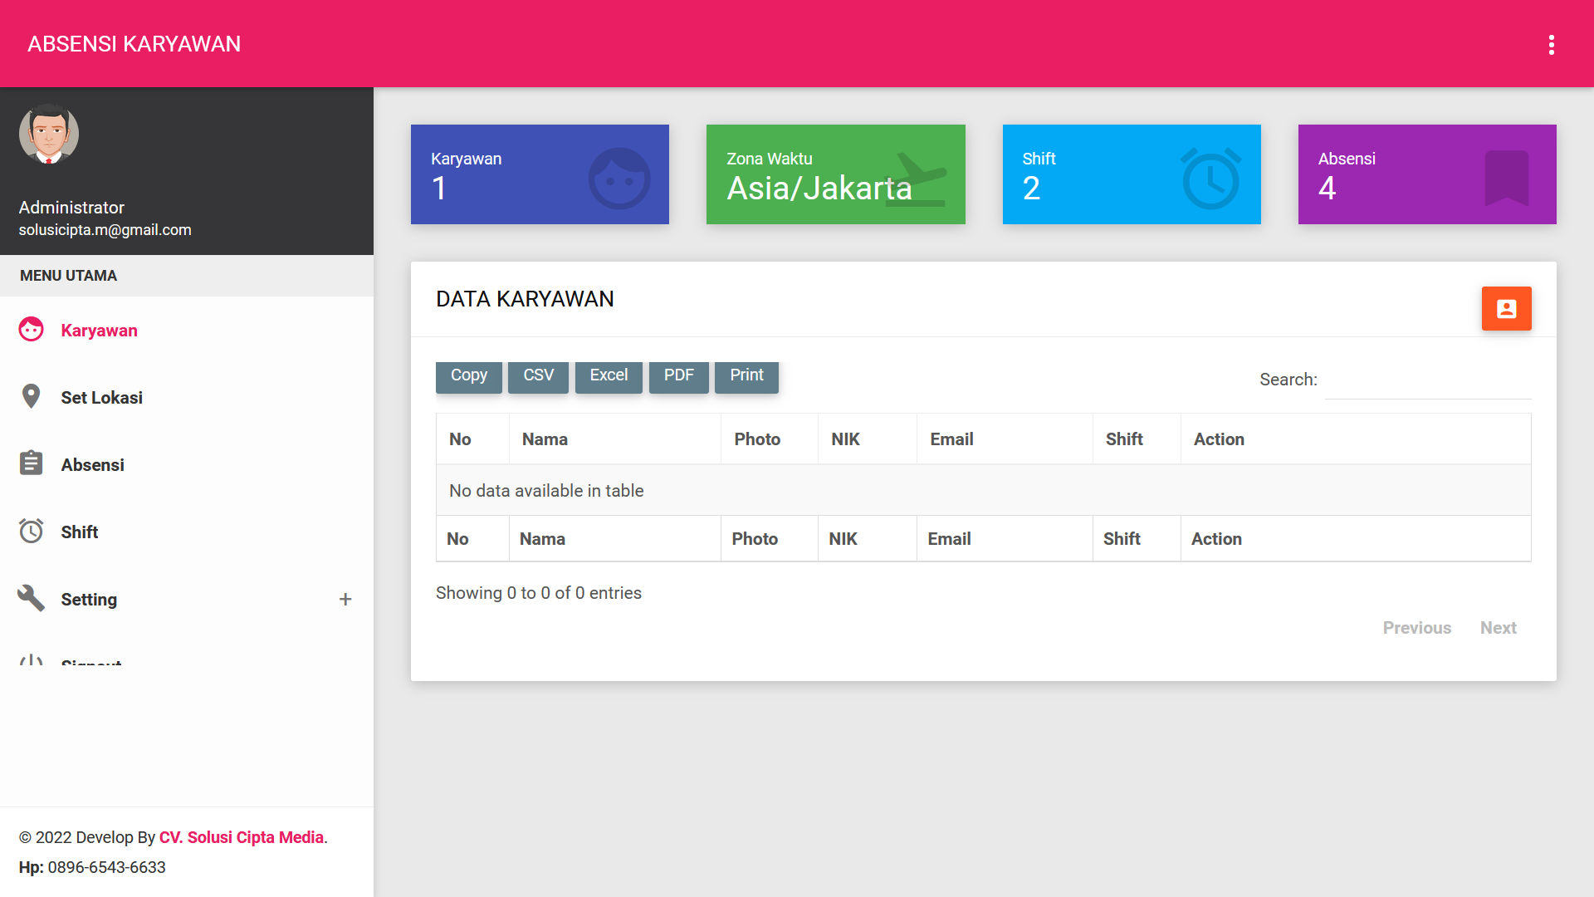

 | Keterangan :
 | Berisi daftar karyawan perusahaan, jika ingin menambahkan karyawan silahkan klik icon kanan atas, maka akan muncul halaman form
 | seperti dibawah ini, isi data kemudian klik tombol submit
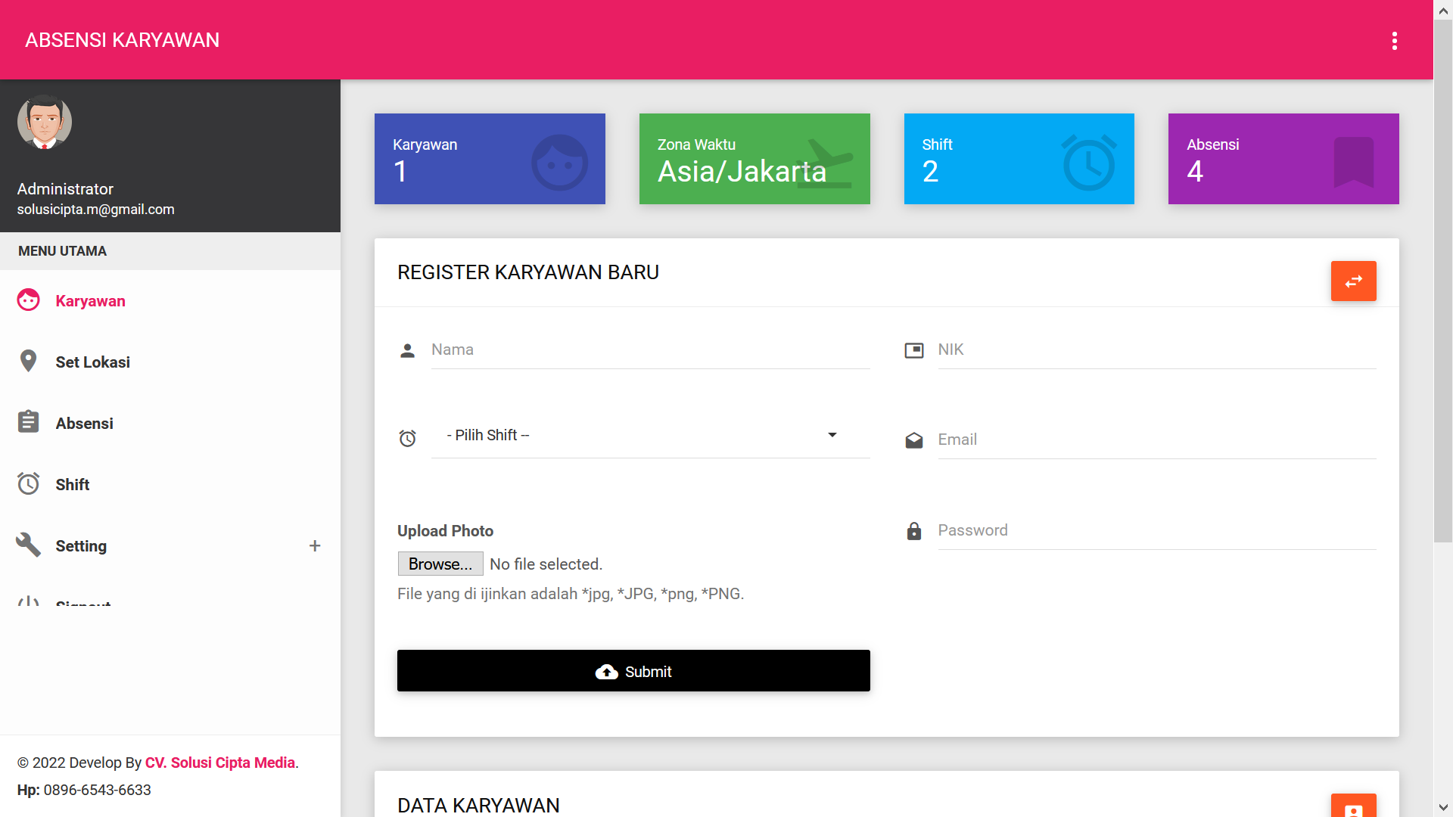

3 | Set Lokasi
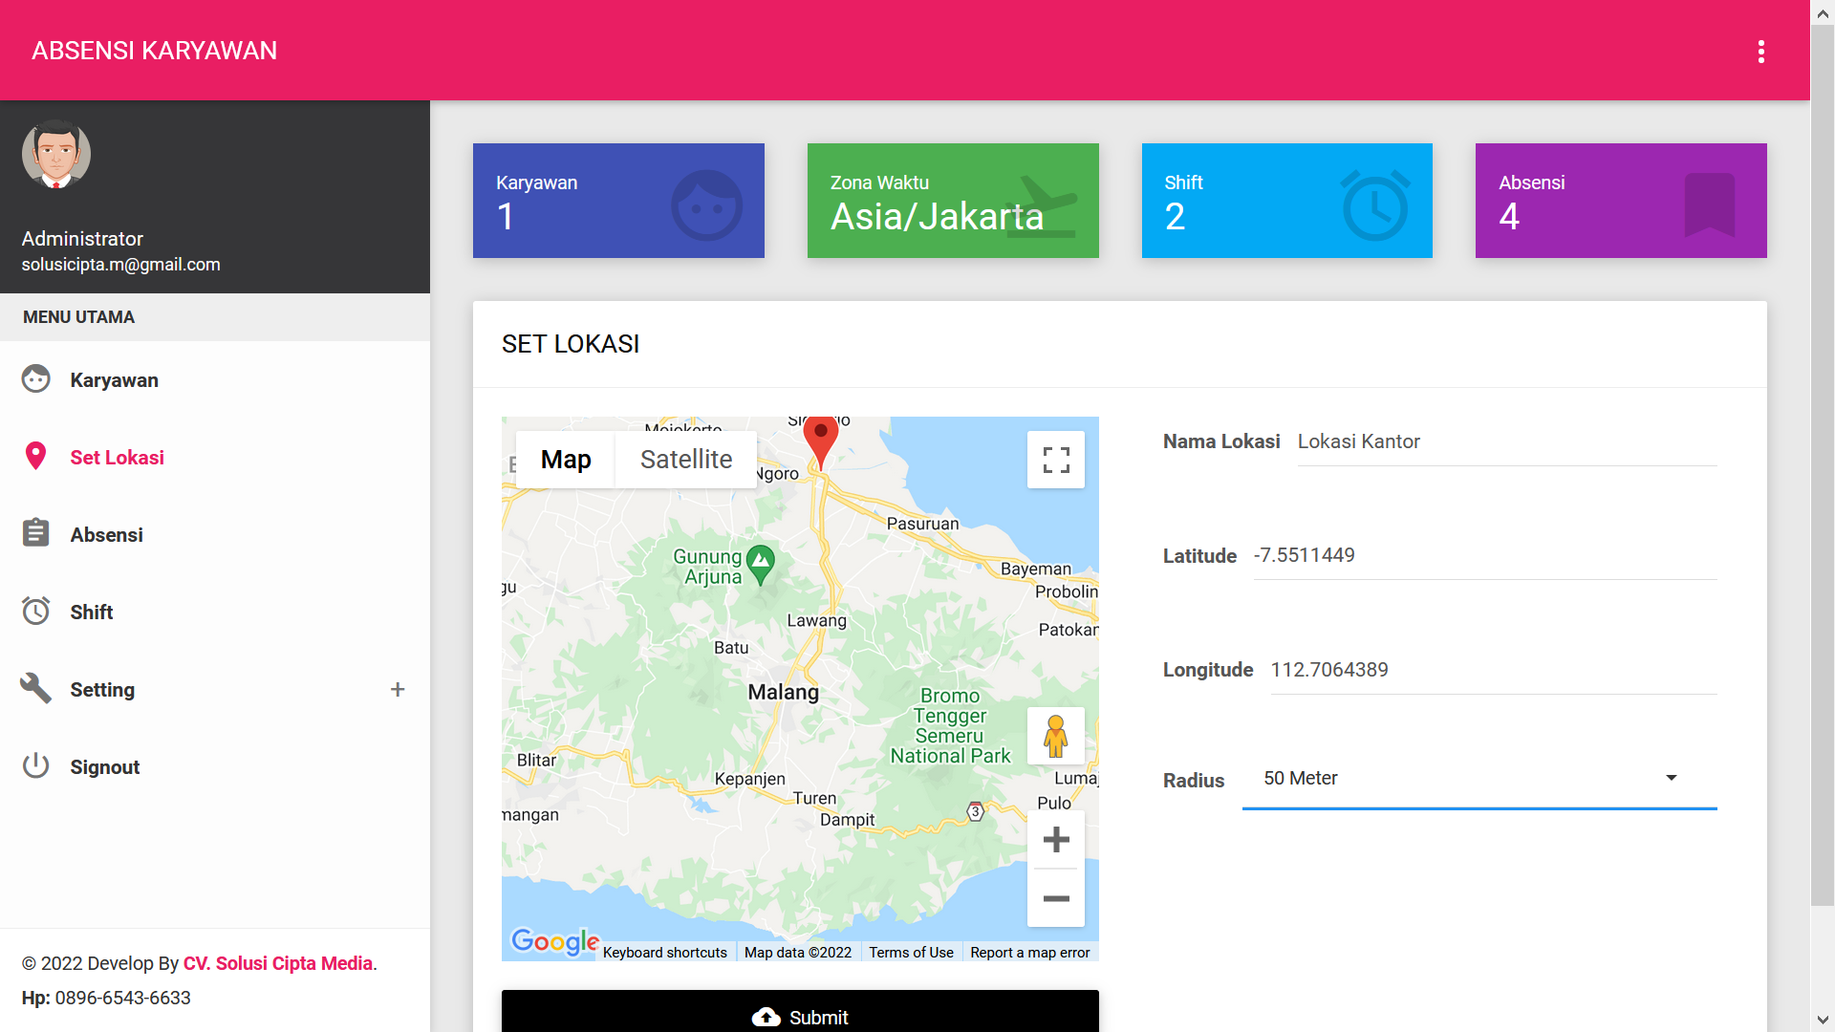

 | Keterangan :
 | Halaman ini digunakan untuk setting lokasi absensi, titik lokasi akan menjadi lokasi absensi karyawan
 | Beri Nama lokasi, kemudian buat titik di peta Google disamping, kemudian pilih radius absensi, jika sudah klik submit.

4 | Absensi

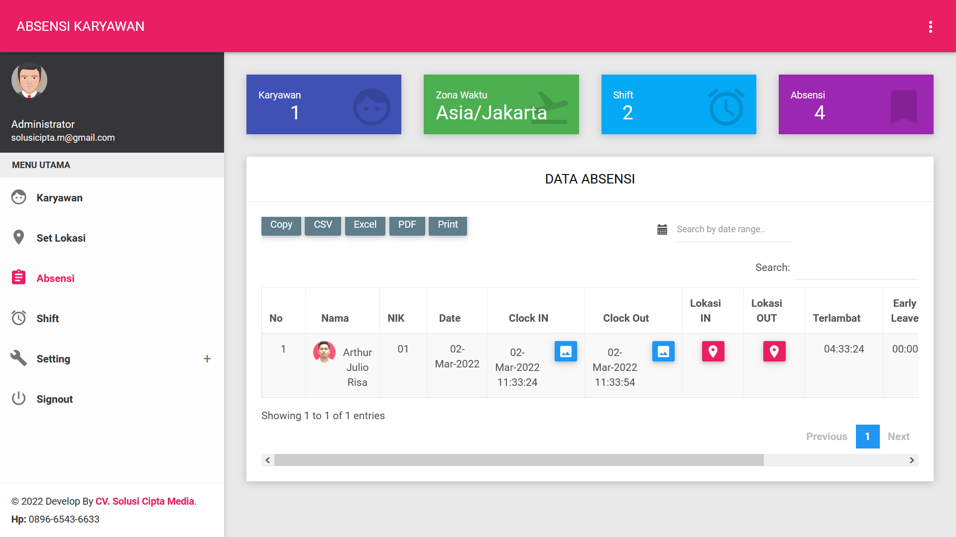

 | Keterangan :
 | Halaman ini berisi data Absensi harian karyawan.
 | Silahkan melakukan pencarian berdasarkan tanggal yang diinginkan

5 | Shift
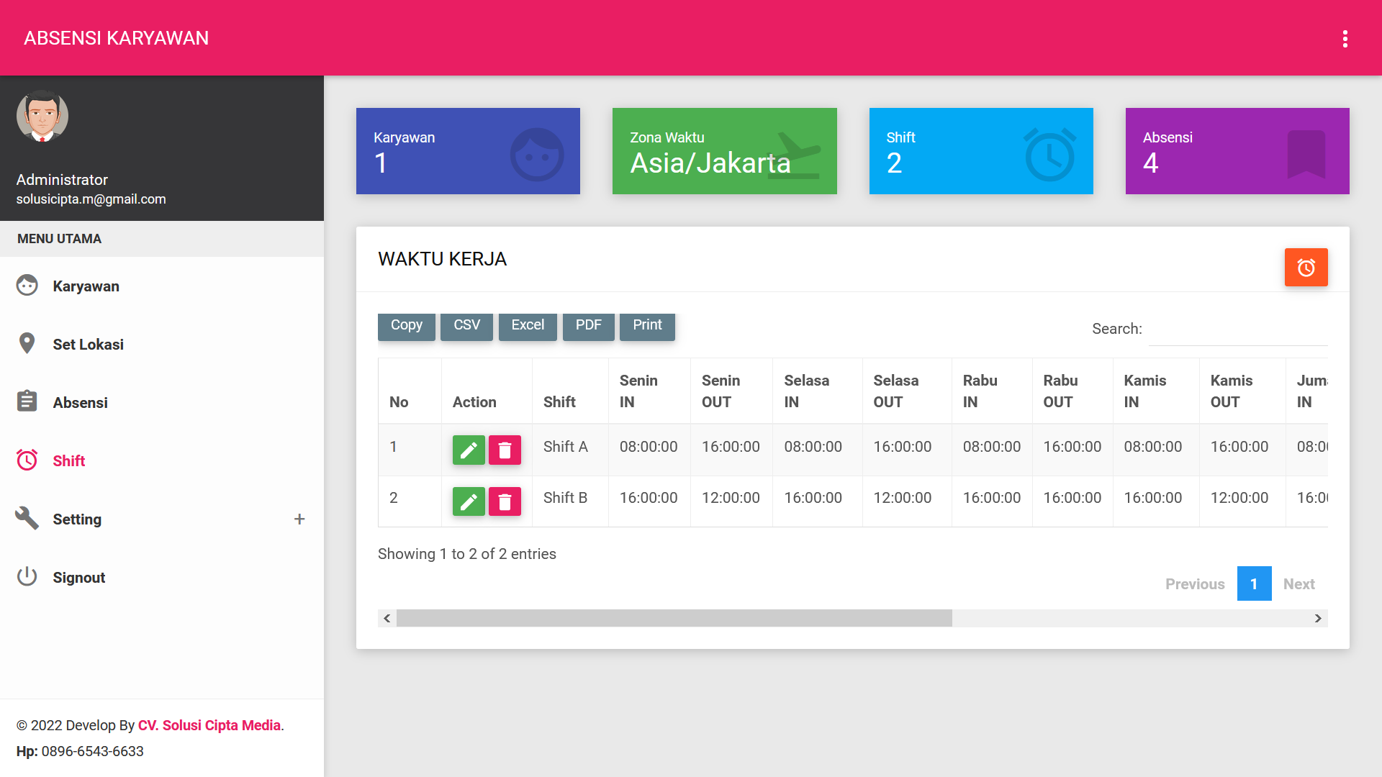

 | Keterangan :
 | Halaman ini berisi master shift atau waktu kerja, waktu kerja ini digunakan sebagai acuan jam kerja setiap karyawan
 | Waktu kerja boleh dibuat lebih dari satu, akan tetapi satu karyawan wajib hanya memiliki satu waktu kerja saja.

6 | Setting

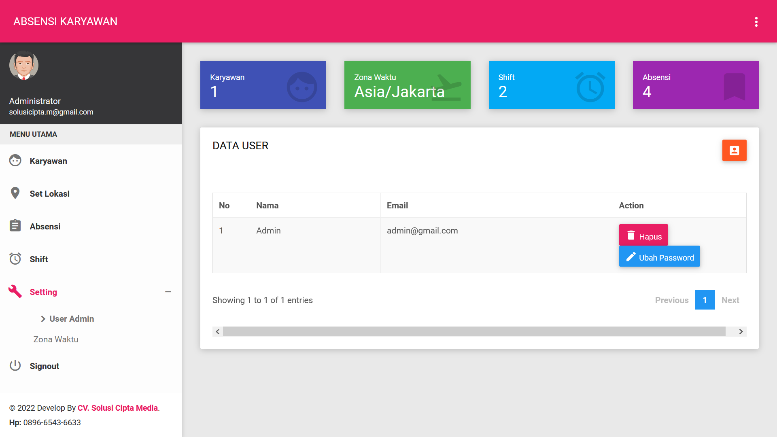

 | Keterangan :
 | Halaman setting digunakan untuk melakukan pengaturan User Admin dan Zona Waktu

 | USER ADMIN
 | Seperti gambar diatas, menampilkan list user yang berperan sebagai Admin, dihalaman ini bisa menambahkan ADMIN dengan cara
 | klik Icon Kanan atas, maka akan muncul form REGISTER USER BARU seperti dibawah ini

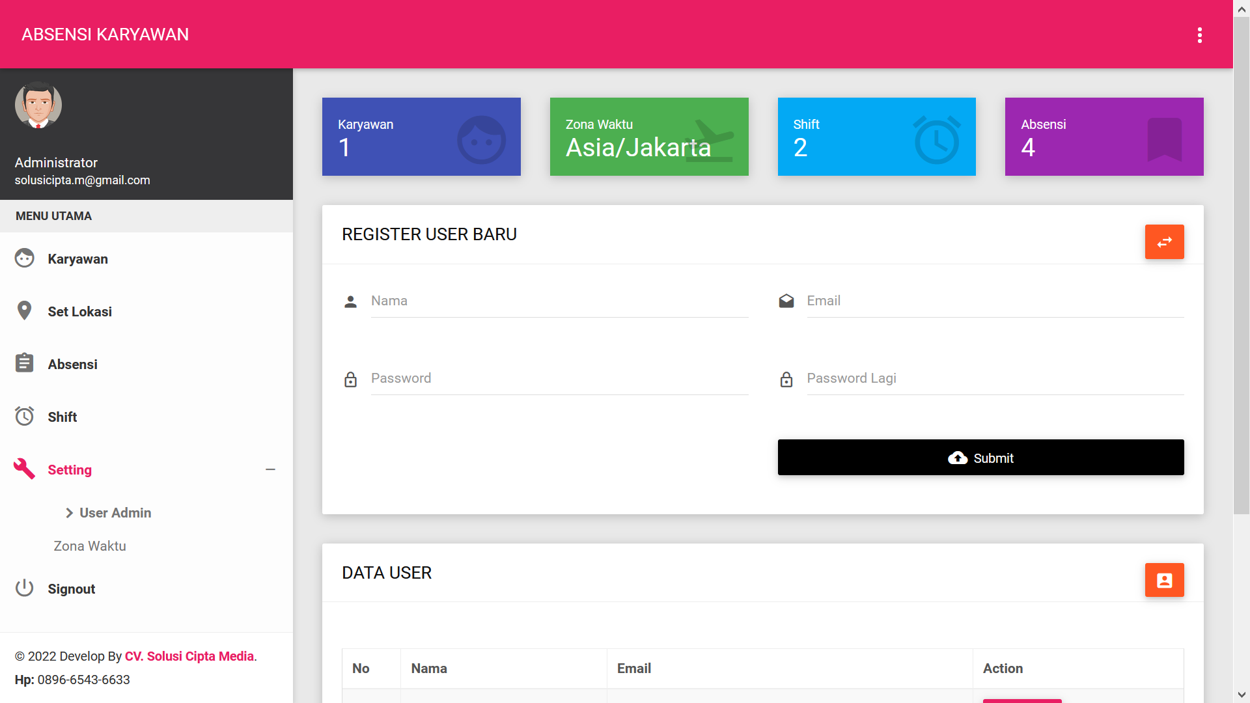

 | Isikan data kemudian klik submit.

 | ZONA WAKTU
 | Menampilkan list atau daftar zona waktu di Indonesia. Aplikasi ini hanya bisa di setting satu zona waktu saja
 | Silahkan klik tombol Action untuk menentukan zona waktu yang digunakan untuk absensi

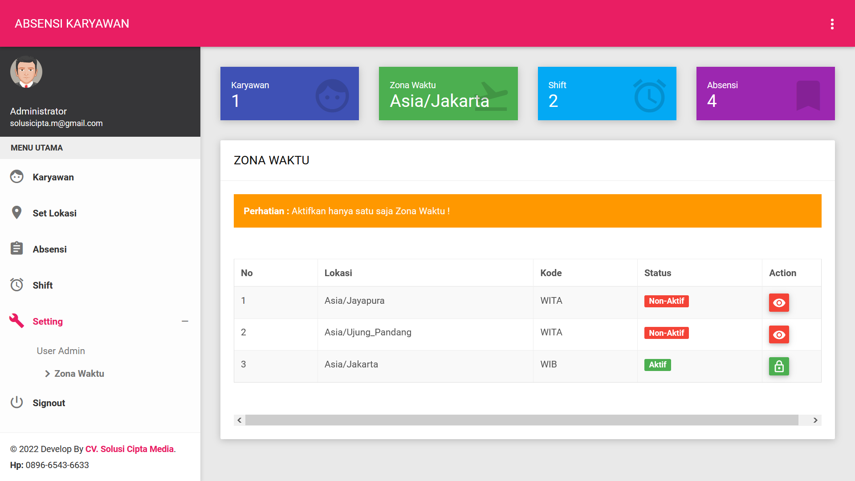

7 | Signout

 | Keterangan :
 | Tombol signout digunakan untuk keluar dari aplikasi Absensi Karyawan

